Sheet1
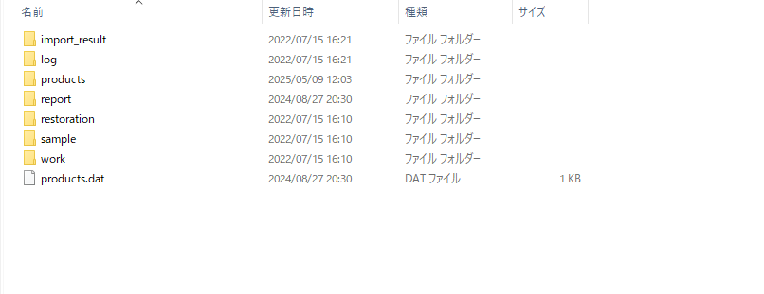

※【ストレージルートフォルダ】：storage-config.xml の root-path-name に指定しているパス
đường dẫn của rootpath xem trong storage-config.xml
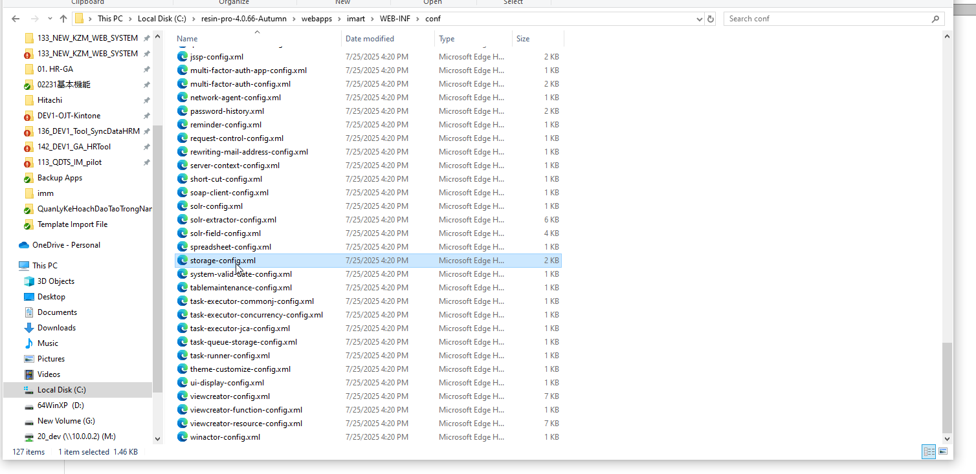

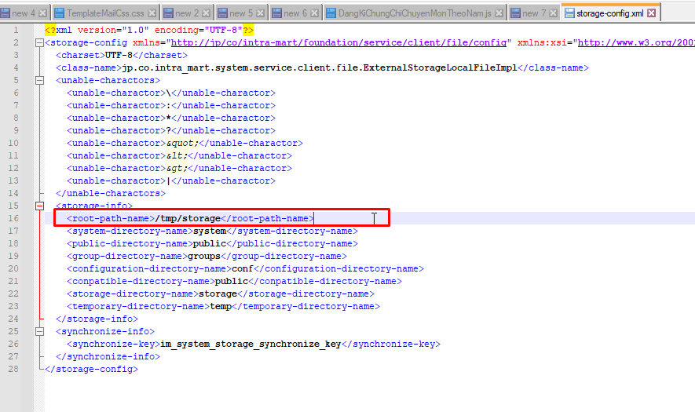

【ストレージルートフォルダ】\system\storage 配下の「products.dat」ファイルを削除して再起動する。
Xóa file products.dat

